样本管理（分表1）
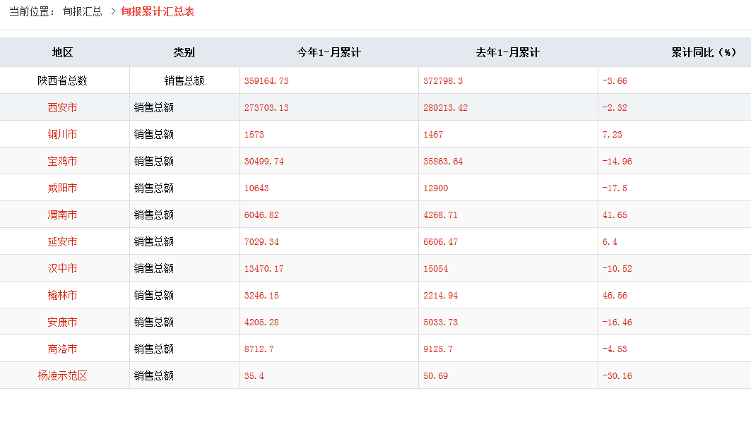
2018年10月监测样本管理考核情况（分表一）
序号 | 市局 | 必需品样本管理 |  |  | 生资样本管理 |  | 重点流通企业样本管理 |  |  |  |  | 旬报样本管理 |  |  | 分项得分
 |  | 样本数 | 覆盖率 | 得分 | 样本数 | 得分 | 2018年1-6社零 | 2018年1-6样本零售 | 样本餐饮 | 样本合计 | 得分 | 样本销售 | 旬样本销售 | 得分
1 | 西安市 | 25 | 100% | 2.00 | 5 | 2.00 | 1135.96 | 167.68 | 5.33 | 173.01 | 5.00 | 59.0 | 26.6 | 3.00 | 12.00
2 | 铜川市 | 7 | 100% | 2.00 | 4 | 2.00 | 34.98 | 1.14 | 0.11 | 1.25 | 1.79 | 0.4 | 0.1 | 3.00 | 8.79
3 | 宝鸡市 | 23 | 67% | 2.00 | 9 | 2.00 | 216.83 | 24.12 | 0.54 | 24.65 | 5.00 | 7.7 | 3.1 | 3.00 | 12.00
4 | 咸阳市 | 20 | 82% | 2.00 | 3 | 2.00 | 167.99 | 6.93 | 1.66 | 8.59 | 2.56 | 2.4 | 1.1 | 3.00 | 9.56
5 | 渭南市 | 24 | 100% | 2.00 | 9 | 2.00 | 162.67 | 13.02 | 0.41 | 13.43 | 4.13 | 4.7 | 0.7 | 3.00 | 11.13
6 | 汉中市 | 17 | 100% | 2.00 | 12 | 2.00 | 110.92 | 32.03 | 0.48 | 32.51 | 5.00 | 10.9 | 1.9 | 3.00 | 12.00
7 | 安康市 | 12 | 67% | 2.00 | 4 | 2.00 | 82.22 | 3.74 | 0.09 | 3.82 | 2.32 | 1.4 | 0.5 | 3.00 | 9.32
8 | 商洛市 | 11 | 83% | 2.00 | 7 | 2.00 | 52.85 | 6.38 | 0.28 | 6.66 | 5.00 | 2.3 | 0.7 | 3.00 | 12.00
9 | 延安市 | 14 | 55% | 2.00 | 4 | 2.00 | 79.43 | 9.51 | 0.19 | 9.70 | 5.00 | 3.3 | 0.6 | 3.00 | 12.00
10 | 榆林市 | 16 | 100% | 2.00 | 9 | 2.00 | 129.51 | 4.88 | 0.55 | 5.43 | 2.10 | 1.5 | 0.3 | 3.00 | 9.10
11 | 杨 凌 | 4 | 100% | 2.00 | 2 | 2.00 | 5.01 | 2.14 | 0.11 | 2.25 | 5.00 | 0.7 | 0.1 | 3.00 | 12.00
12 | 韩城市 | 3 | 100% | 2.00 | 2 | 2.00 | 13.74 | 0.55 | 0.13 | 0.68 | 2.47 | 0.2 | 0.0 | 3.00 | 9.47
全 省 |  | 176 | — | — | 70 | — | 2192.11 | 272.12 | 9.87 | 281.99 | — | 94.6 | 35.7 | — | —

